кроссворд

"Ученые-информатики"



 |  |  |  |  |  |  |  |  |  |  |  |  | 8
 | 1
 |  |  |  |  |  |  |  |  |  |  |  | 9 |  |  |  | 0

 |  |  |  |  |  |  |  |  |  |  | 6 |  |  |  | В о п р о с ы:
 |  |  |  |  |  |  |  |  |  | 10 |  |  |  | 0
 |  |  | 2 |  |  |  |  |  |  |  |  |  | 0 |  | По вертикали
 |  |  |  |  |  |  |  |  | 5 |  |  | 7 |  |  | 1. Изобретатель компьютерного манипулятора — мыши
11 |  |  |  |  |  | 0 | 4 |  |  |  |  |  |  |  | 2. Создатель первой ЭВМ в СССР и Европе?
 |  |  |  |  | 3 |  |  |  |  |  |  |  |  |  | 3. Кого называют «отцом» кибернетики?
 |  |  |  | 12 |  |  |  |  |  | 0 |  |  |  |  | 4. Кто создал первую автоматическую счетную машину, работающую по программе?
 |  |  |  |  |  |  |  |  |  | 13 |  |  | 0 |  | 5. Кто создал первую механическую счетную машину - арифмометр (+/-)?
 | 0 | 14 |  |  |  | 0 |  |  |  |  | 0 |  |  |  | 6. Под его руководством была разработана первая персональная ЭВМ «МИР-1»
 |  |  |  |  |  |  |  | 15 |  |  |  |  |  | 0 | 7. Премия имени какого ученого вручается за заслуги в области информатики?
 |  |  | 0 |  |  |  |  |  |  |  |  |  |  |  | 8. Один из авторов языков программирования Фортран и Алгол
 |  |  |  |  | 0 |  |  |  | 0 |  |  | 0
 |  |  |  |  |  |  | 0 |  |  |  |  |  |  |  | По горизонтали
 |  |  |  |  |  |  |  |  |  |  |  |  |  |  | 9.Его алгоритм кодирования ("код …") используются при хранении и передаче данных по сети
 |  |  | Фамилия |  |  |  |  |  |  |  |  |  |  |  | 10. Один из основателей компании Microsoft
 |  |  | Имя |  |  |  |  |  |  |  |  |  |  |  | 11. Создатель троичного компьютера "Сетунь"
1 | 0 |  | Класс |  |  |  |  |  |  |  |  |  |  |  | 12. Кто был первым в мире программистом?
2 | 0 |  |  |  |  |  |  |  |  |  |  |  |  |  | 13. Кто создал самый универсальный язык программирования Паскаль?
Результат
3 | 0 |  |  |  |  |  |  |  |  |  |  |  |  |  | 14. Кто сформулировал основные принципы работы ЭВМ?
4 | 0 |  |  |  |  |  |  |  |  |  |  |  |  |  | 15. Кто создал арифмометр (+ - * /)?
5 | 0
6 | 0
7 | 0
8 | 0
9 | 0
10 | 0
11 | 0
12 | 0
13 | 0
14 | 0
15 | 0
 | 0

Итог
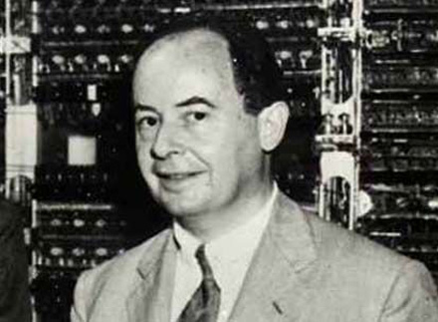
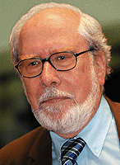
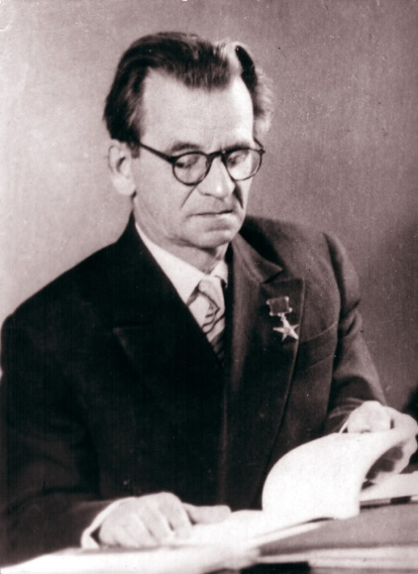
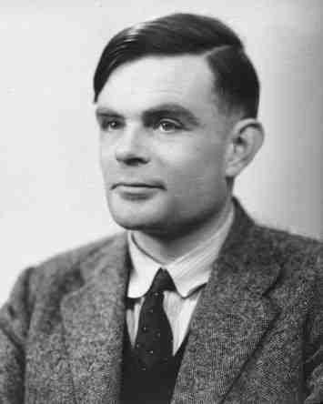
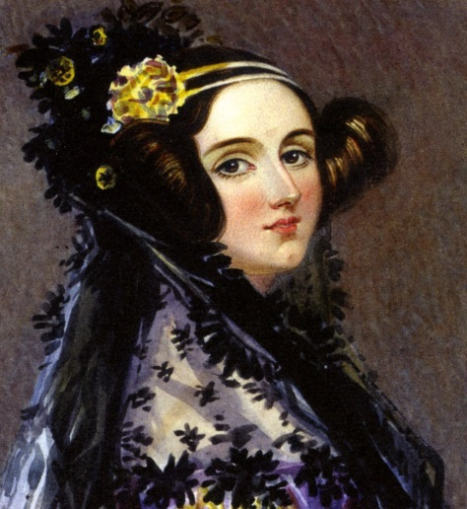

Ваш результат
Начать заново

, ваша сумма баллов = | 0

